Лист1
 | Preconditions:
 | ОС: Windows 7
 | Браузер: Chrome версия 109.0.5414.120

Id/Идентификатор | Summary/Краткое описание | Steps to reproduce/Шаги воспроизведения | Actual result/Актуальный результат | Expected result/Ожидаемый результат | Severity/Важность | Notes/Комментарии | Attachments/Приложения
 | При выборе отметки Incl.Tax в блоке региональных настроек не происходит обновления цены на товарах | 1. Открыть https://litecart.stqa.ru/en/. | 1. Цена товара не изменилась после проставления отметки Incl.Tax | 1. Цена товара правильно включает сумму налога. | высокая
B-1 |  | 1. Перейти на страницу любого товара
 |  | 2. Убедиться в наличии отметки что цена не включает налог | 2. Отметка о включении налога в стоимость на странице товара не появилась | 2. Появилась отметка о включении налога в стоимость товара
 |  | 3. Запомнить цену товара до применения налога
 |  | 4. В блоке региональных настроек нажать кнопку Change
 |  | 5. Кликнуть радиобаттон Incl.Tax
 |  | 6. Нажать кнопку Save
 |  | 7. Вернуться на страницу товара
 |  | 8. Проверить цену товара с учетом налога
 |  | 9. Проверить отметку о включении налога в стоимость товара
 | Отсутствует защищенность подключения к сайту litecart.stqa.ru/en/ | 1. Открыть сайт https://litecart.stqa.ru/en/ | Сайт открывается по протоколу http | Сайт открывается по протоколу https | высокая
 |  | 2. Проверить защищенность подключения
B-2

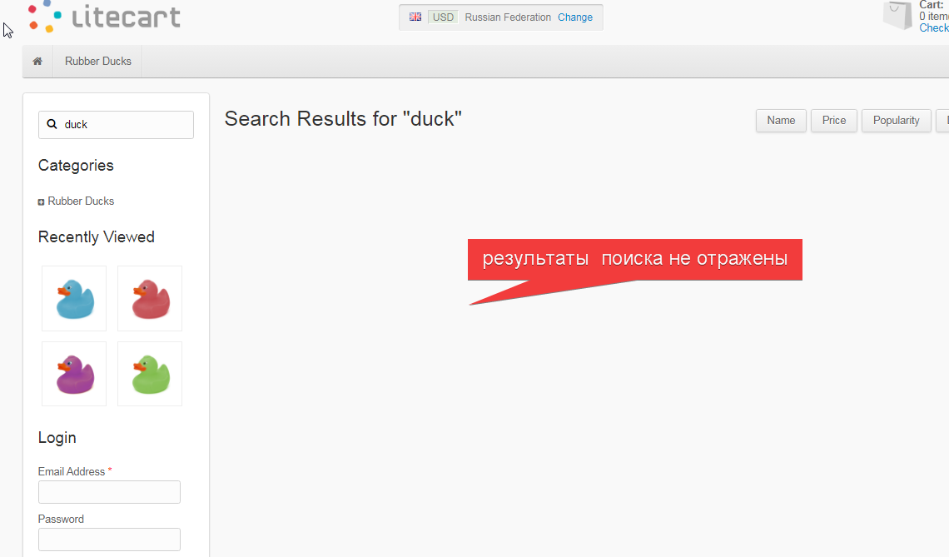
 | Некорректно осуществляется поиск товара на сайте litecart.stqa.ru/en/ | 1. Открыть сайт http://litecart.stqa.ru/en/ | Не отображаются товары в имени которых присутствует "duck" | Отображаются товары в имени которых присутствует "duck" | средняя
B-3 |  | 2. В строке поиска написать "duck"
 |  | 3. Нажать клавишу Enter

B-4 | Не появляется информационное сообщение об отсутствии результатов поиска на сайте | 1. Открыть сайт http://litecart.stqa.ru/en/ | Информационное сообщение об отсутствии результатов поиска не появляется | Появляется информационное сообщение об отсутствии результатов поиска | Средняя | см. скрин в п.B-3
 |  | 2. В строке поиска написать "тестовый поиск"
 |  | 3. Нажать клавишу Enter
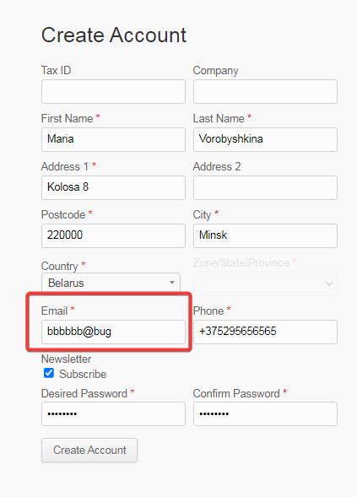
B-5 | Отсутствует проверка валидности e-mail при регистрации на сайте | 1. Открыть сайт http://litecart.stqa.ru/en/ | Происходит успешная регистрация пользователя | Выводится информационное сообщение о невалидном e-mail | высокая
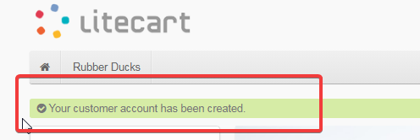
 |  | 2. В разделе Login нажать на ссылку "New customers click here"
 |  | 3. На странице Create Account заполнить все обязательные поля валидными данными
 |  | 4. В поле Email ввести "bbbbbb@bug"
 |  | 5. Нажать кнопку Create Account

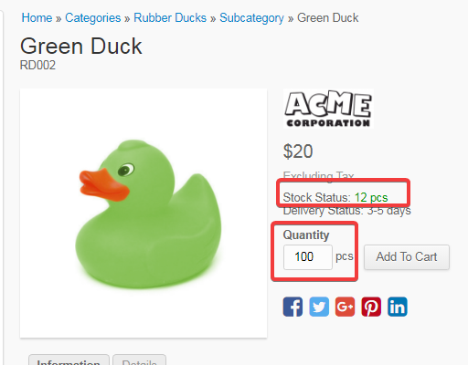
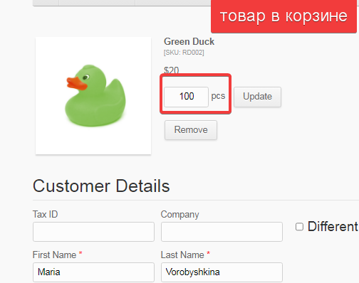
B-6 | Происходит добавление в корзину товара в количестве большем имеющихся остатков | 1. Открыть сайт http://litecart.stqa.ru/en/ | Товар добавляется в корзину | Появляется информационное сообщение с указанием на неверное количество выбранного товара | высокая
 |  | 2. Кликнуть на товар Green Duck
 |  | 3. Посмотреть количество оставшегося товара в строке Stock Status
 |  | 3. В поле Quantity установить количество товара больше указанного в Stock Status
 |  | 4. Нажать на кнопку Add to Cart

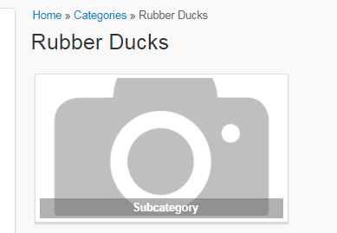
B-7 | Отсутствует изображение на странице обзора товаров Rubber Ducks в подраздел Subcategory | 1. Открыть сайт http://litecart.stqa.ru/en/ | Изображение для подраздела Subcategory отсутствует | На странице товаров должны присутствовать все изображения | низкая
 |  | 2. Кликнуть на вкладку верхнего меню Rubber Ducks
 |  | 3. Проверить наличие изображение для подраздела Subcategory

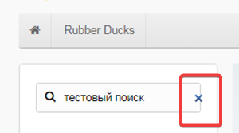
B-8 | В поле поиска происходит смещение кнопки закрытия (Х) после набора текста поискового запроса | 1. Открыть сайт http://litecart.stqa.ru/en/ | Кнопка закрытия смещена на правую границу поля поиска | Кнопка закрытия должна быть правильно выровнена в поле поиска | низкая
 |  | 2. В строке поиска написать "тестовый поиск"

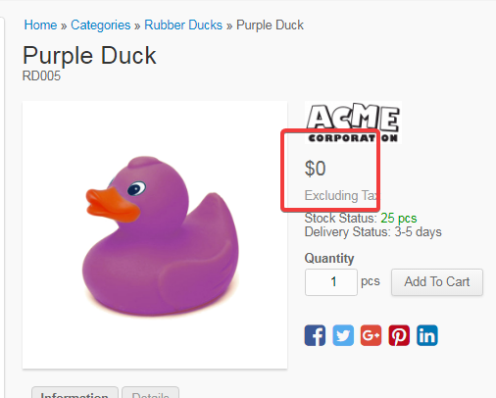
B-9 | Некорректное отображение цены на товаре Purple Duck | 1. Открыть сайт http://litecart.stqa.ru/en/ | Цена товара отображается равной 0 | Отображаемая цена должна соответствовать реальной стоимости товара | высокая
 |  | 2. Кликнуть на товар Purple Duck
 |  | 3. Посмотреть на цену товара

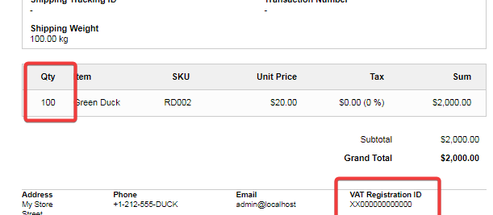
 | Оформление в заказ большего количества товара, чем есть в наличии | 1. Открыть сайт http://litecart.stqa.ru/en/ | Информация о количестве товара обновляется в итоге заказа. | Появляется информационное сообщение с указанием на невозможность оформления заказа на введенное количество товара | высокая
B-10 |  | 2. Кликнуть на товар Green Duck
 |  | 3. Посмотреть количество оставшегося товара в строке Stock Status | После нажатия кнопки Confirm Order заказ успешно оформляется |  |  | Оставшееся кол-во товара см скрин п. B-6
 |  | 4. Нажать на кнопку Add to Cart
 |  | 5. Кликнуть в правом верхнем углу линк корзины
 |  | 6. Установить количество товара превышающее оставшийся
 |  | 7. Нажать кнопку Update

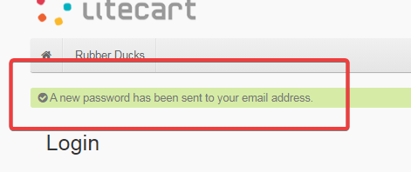
B-11 | При попытке восстановить пароль на аккаунте на электронную почту не поступает сообщение с новым паролем | 1. Открыть сайт http://litecart.stqa.ru/en/ | 1. После нажатия кнопки Lost Password выводится информационное сообщение о том что пароль направлен на указанный e-mail | 1. После нажатия кнопки Lost Password выводится информационное сообщение о том что пароль направлен на указанный e-mail | средняя
 |  | 2. В разделе Login в поле Email Address ввести e-mail зарегистрированного на сайте пользователя | 2. Письмо с новым паролем не приходит на указанный e-mail | 2. Пользователь получает на указанный e-mail письмо с новым паролем
 |  | 3. Нажать кнопку Lost Password |  | 3. Успешная авторизация пользователя после ввода нового пароля и перенаправление на страницу аккаунта
 |  | 4. Зайти в e-mail
 |  | 5. Проверить наличие письма с новым паролем

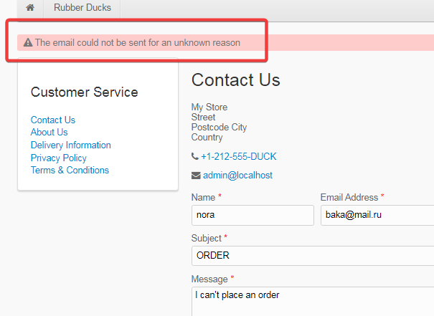
B-12 | Отсутствует возможность связаться с админстрацией сайта с помощью сервиса Contact Us | 1. Открыть сайт http://litecart.stqa.ru/en/ | Появляется сообщение об неуспешном направлении письма по неизвестной причине | Появляется сообщение об успешном направлении письма | средняя
 |  | 2. Кликнуть ссылку Customer Service в разделе Account в футере страницы
 |  | 3. Заполнить обязательные поля валидными данными
 |  | 4. Нажать кнопку Send

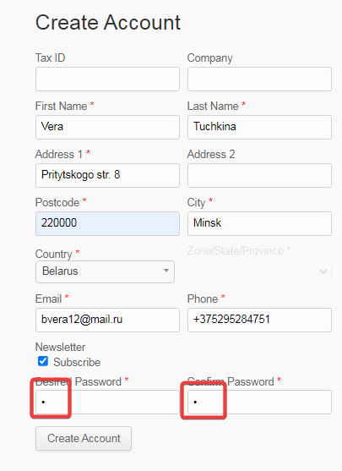
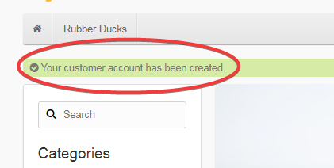
B-13 | Отсутствие контроля на количество символов в пароле при регистрации аккаунта | 1. Открыть сайт http://litecart.stqa.ru/en/ | Система принимает пароль, содержащий менее 8 символов. Выводится информационное сообщение об успешной регистрации пользователя | Выводится информационное сообщение о том, что пароль содержит менее 8 символов и поля Desired Password и Confirm Password подсвечены красным | высокая
 |  | 2. Нажать на ссылку "New customers click here"
 |  | 3. На странице Create Account заполнить поля валидными данными
 |  | 4. Ввести в поле Desired Password и Confirm Password одинаковые пароли с количеством символов 1
 |  | 5. Нажать кнопку Create Account

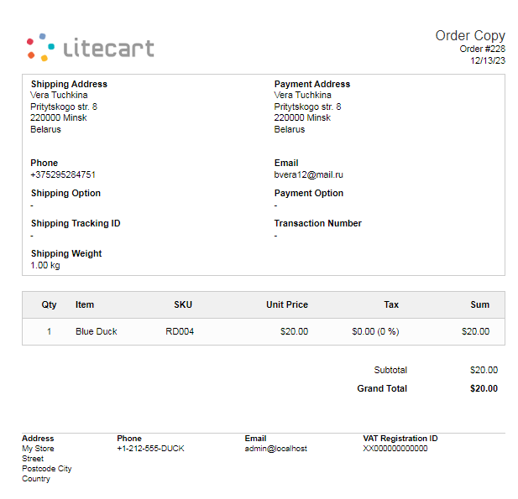

B-14 | Не сохраняется информация о заказанных товарах в разделе Order History аккаунта пользователя | 1. Открыть сайт http://litecart.stqa.ru/en/ | Информация о заказах в разделе отсутствует | Имеется информация о заказанных товарах содержащая дату заказа, номер заказа, список заказанных товаров, статус заказа | средняя
 |  | 2. Зайти в аккаунт
 |  | 3. Кликнуть на товар Blue Duck
 |  | 4. Нажать на кнопку Add to Cart
 |  | 5. Кликнуть в правом верхнем углу линк корзины
 |  | 6. Нажать кнопку Confirm Order
 |  | 7. Кликнуть ссылку Click here for a printable copy
 |  | 8. Проверить наличие заказанного товара в копии заказа
 |  | 9. Вернуться в аккаунт
 |  | 10. Кликнуть ссылку Order History в разделе Account в футере страницы
 |  | 11. Проверить наличие заказанного товара

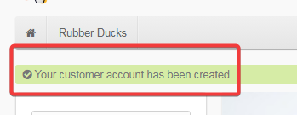
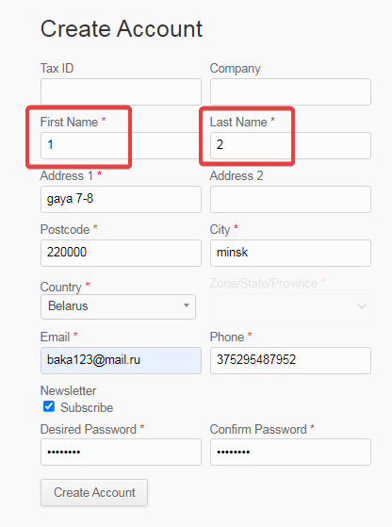

B-15 | Система допускает возможность ввода цифр в текстовые поля при заполнении регистрационной формы | 1. Открыть сайт http://litecart.stqa.ru/en/ | Выводится информационное сообщение об успешной регистрации пользователя | Отображается сообщение с указанием на необходимость ввода текстовых данных. Поля выделяются красным | средняя
 |  | 2. Нажать на ссылку "New customers click here"
 |  | 3. На странице Create Account заполнить обязательные поля валидными данными
 |  | 4. Ввести в поле First Name и Last Name цифры
 |  | 5. Нажать кнопку Create Account


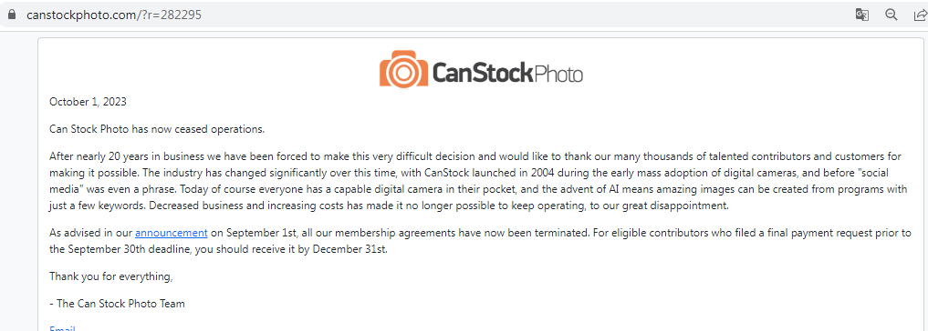

B-16 | На главной странице сайта осуществляется переадресация на сторонний сайт при клике на изображение утки | 1. Открыть сайт http://litecart.stqa.ru/en/ | Происходит переадресация на сторонний сайт | Пользователь должен оставаться на той же странице | высокая
 |  | 2. Кликнуть на изображение утки в воде в шапке страницы

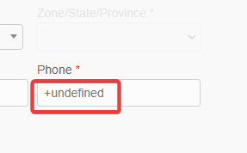
B-17 | Не верная подсказка на поле ввода телефона при регистрации нового аккаунта | 1. Открыть сайт http://litecart.stqa.ru/en/ | Подсказка на поле ввода номера телефона содержит неверный формат | Подсказка на поле ввода номера телефона должна соответствовать формату номера телефона | низкая
 |  | 2. Нажать на ссылку "New customers click here"
 |  | 3. Посмотреть подсказку в поле Phone

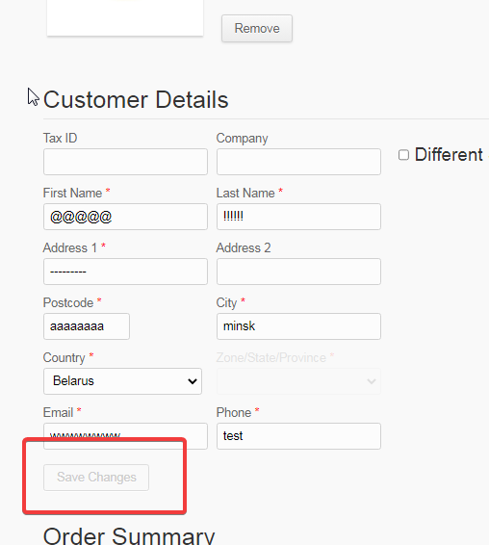
B-18 | Сохранение информации в полях раздела Customer Details корзины путем клика на пустом участке страницы | 1. Открыть сайт http://litecart.stqa.ru/en/ | Введенная информация сохранена. Кнопка Save Changes перешла в неактивное состоянии | Введенная информация не сохраняется. Кнопка Save Changes активна | средняя
 |  | 2. Добавить товар в корзину
 |  | 3. Перейти в корзину
 |  | 4. Заполнить поля в разделе Customer Details валидными и невалидными данными
 |  | 5. Кликнуть мышкой на пустом участке страницы
 |  | 6. Проверить кнопку Save Changes

B-19 | При вводе неограниченного количество знаков без пробела в поле поиска, результаты поиска выводятся за пределы страницы | 1. Открыть сайт http://litecart.stqa.ru/en/ | Результаты поиска выводятся за пределы границы страницы | Поле поиска ограничивает количество вводимых знаков либо обрезает текстовый запрос до установленного лимита. Результаты поиска находятся в пределах страницы | низкая | данная проблема возникает только при вводе в поле поиска знаков без пробела
 |  | 2. Ввести в поле поиска более 300 знаков без пробела
 |  | 3. Нажать ввод

B-20 | Отсутствует блокировка доступа в аккаунт независимо от количества неудачных попыток ввода пароля | 1. Открыть сайт http://litecart.stqa.ru/en/ | Не происходит блокировки доступа независимо от количества неудачных попыток входа в аккаунт, пользователь может вводить пароли неограниченное количество раз | После определенного количества ввода неверного пароля система должна заблокировать доступ на некоторое время | высокая
 |  | 2. В разделе Login в поле Email Address ввести e-mail зарегистрированного на сайте пользователя
 |  | 3. Ввести неверный пароль
 |  | 4. Нажать кнопку Login
 |  | 5. Повторить шаги 2- 4 несколько раз

B-21 | Отсутствует ограничении на количество знаков в комментарии к заказу | 1. Открыть сайт http://litecart.stqa.ru/en/ | Комментарий в копии заказа обрезан и не поместился полностью | Поле Comments должно ограничивать количество вводимых знаков, комментарий в копии заказа комментарий отражен полностью | низкая
 |  | 2. Зайти в аккаунт |  |  |  |  | КОММЕНТАРИЙ В ПОЛЕ COMMENTS ПРИ ЗАКАЗЕ ТОВАРА | КОММЕНТАРИЙ В КОПИИ ЗАКАЗА
 |  | 3. Добавить товар в корзину
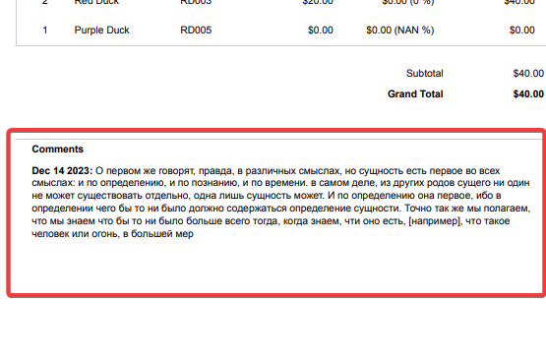
 |  | 4. В поле Comments написать комментарий, содержащий более 1000 знаков
 |  | 5. Нажать кнопку Confirm Order
 |  | 6. Перейти по ссылке Click here for a printable copy в сообщении
 |  | 7. Посмотреть комментарий в копии заказа

